IO関連図アカウント登録
IO関連図
システム名 | 画面名 | 作成会社 | 担当者
D.I.Blog | アカウント登録 |  | 白石
性別マスタ
都道府県マスタ
アカウント権限マスタ
アカウント登録
kadai1テーブル

備考

IO関連図アカウント一覧
IO関連図
システム名 | 画面名 | 作成会社 | 担当者
D.O.Blog | アカウント一覧 |  | 白石
kadai1テーブル
性別マスタ
アカウント権限マスタ
アカウント検索
アカウント一覧

備考

IO関連図アカウント更新
IO関連図
システム名 |  | 画面名 | 作成会社 | 担当者
D.I.Blog |  | アカウント更新 |  | 白石
kadai1テーブル
性別マスタ
都道府県マスタ
アカウント権限マスタ
アカウント更新
kadai1テーブル

備考
 | アカウント一覧の更新ボタン押下で該当アカウントの更新ページへ移行

IO関連図アカウント削除
IO関連図
システム名 |  | 画面名 | 作成会社 | 担当者
D.I.Blog |  | アカウント削除 |  | 白石
kadai1テーブル
性別マスタ
都道府県マスタ
アカウント権限マスタ
アカウント削除
kadai1テーブル

備考
 | アカウント一覧の削除ボタン押下で該当アカウントの削除ページへ移行

IO関連図ログイン
IO関連図
システム名 | 画面名 | 作成会社 | 担当者
D.I.Blog | ログイン画面 |  | 白石
アカウント登録
kadai1テーブル
D.I.Blog

備考

画面レイアウトアカウント登録画面
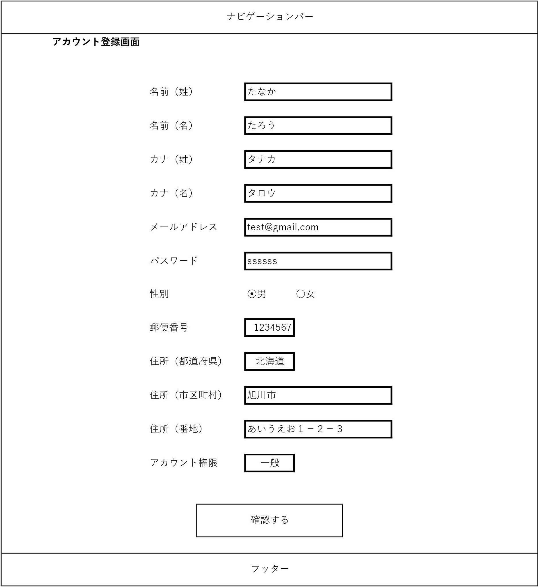
システム名 | 画面名 | 作成会社 | 担当者
D.I.Blog | アカウント登録画面 |  | 白石

画面レイアウトアカウント登録確認画面
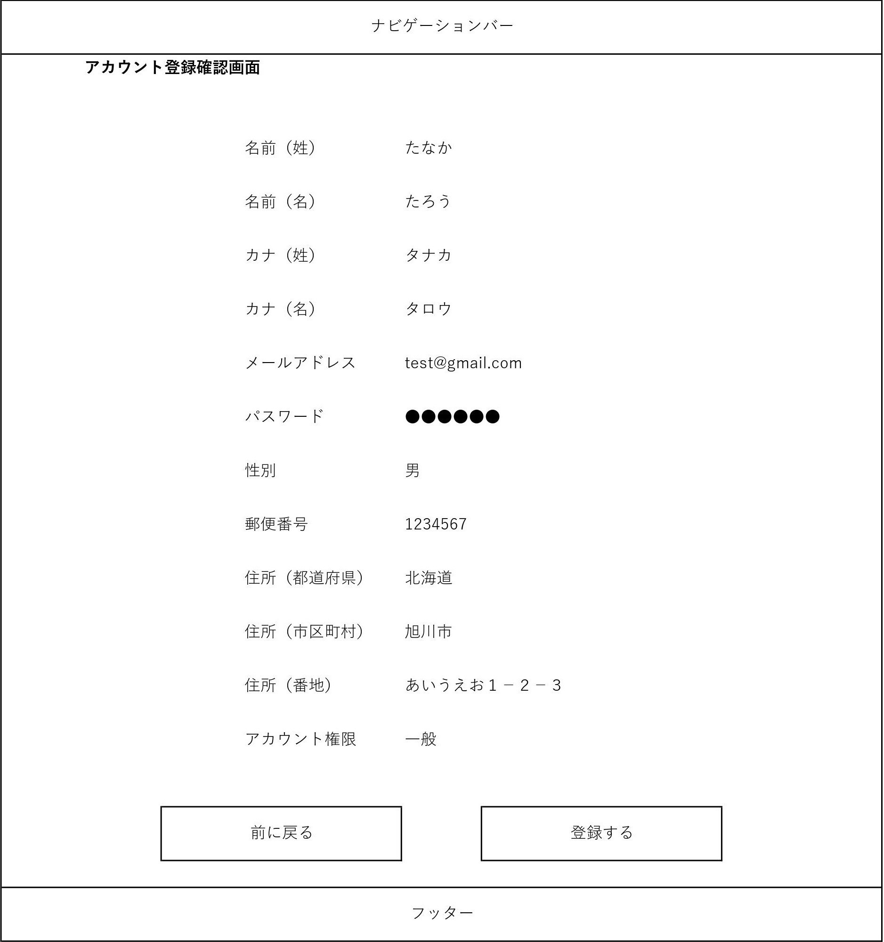
システム名 | 画面名 | 作成会社 | 担当者
D.I.Blog | アカウント登録確認画面 |  | 白石

画面レイアウトアカウント登録完了画面
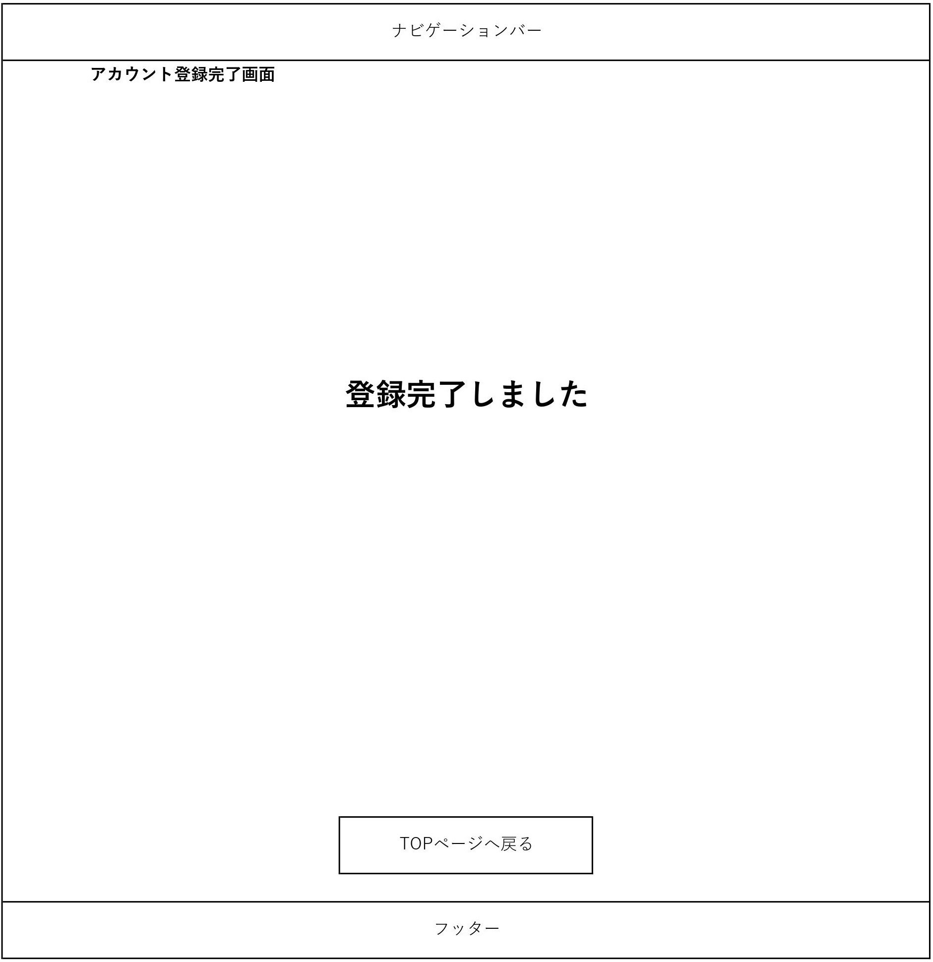
システム名 | 画面名 | 作成会社 | 担当者
D.I.Blog | アカウント登録完了画面 |  | 白石

画面レイアウトアカウント更新画面
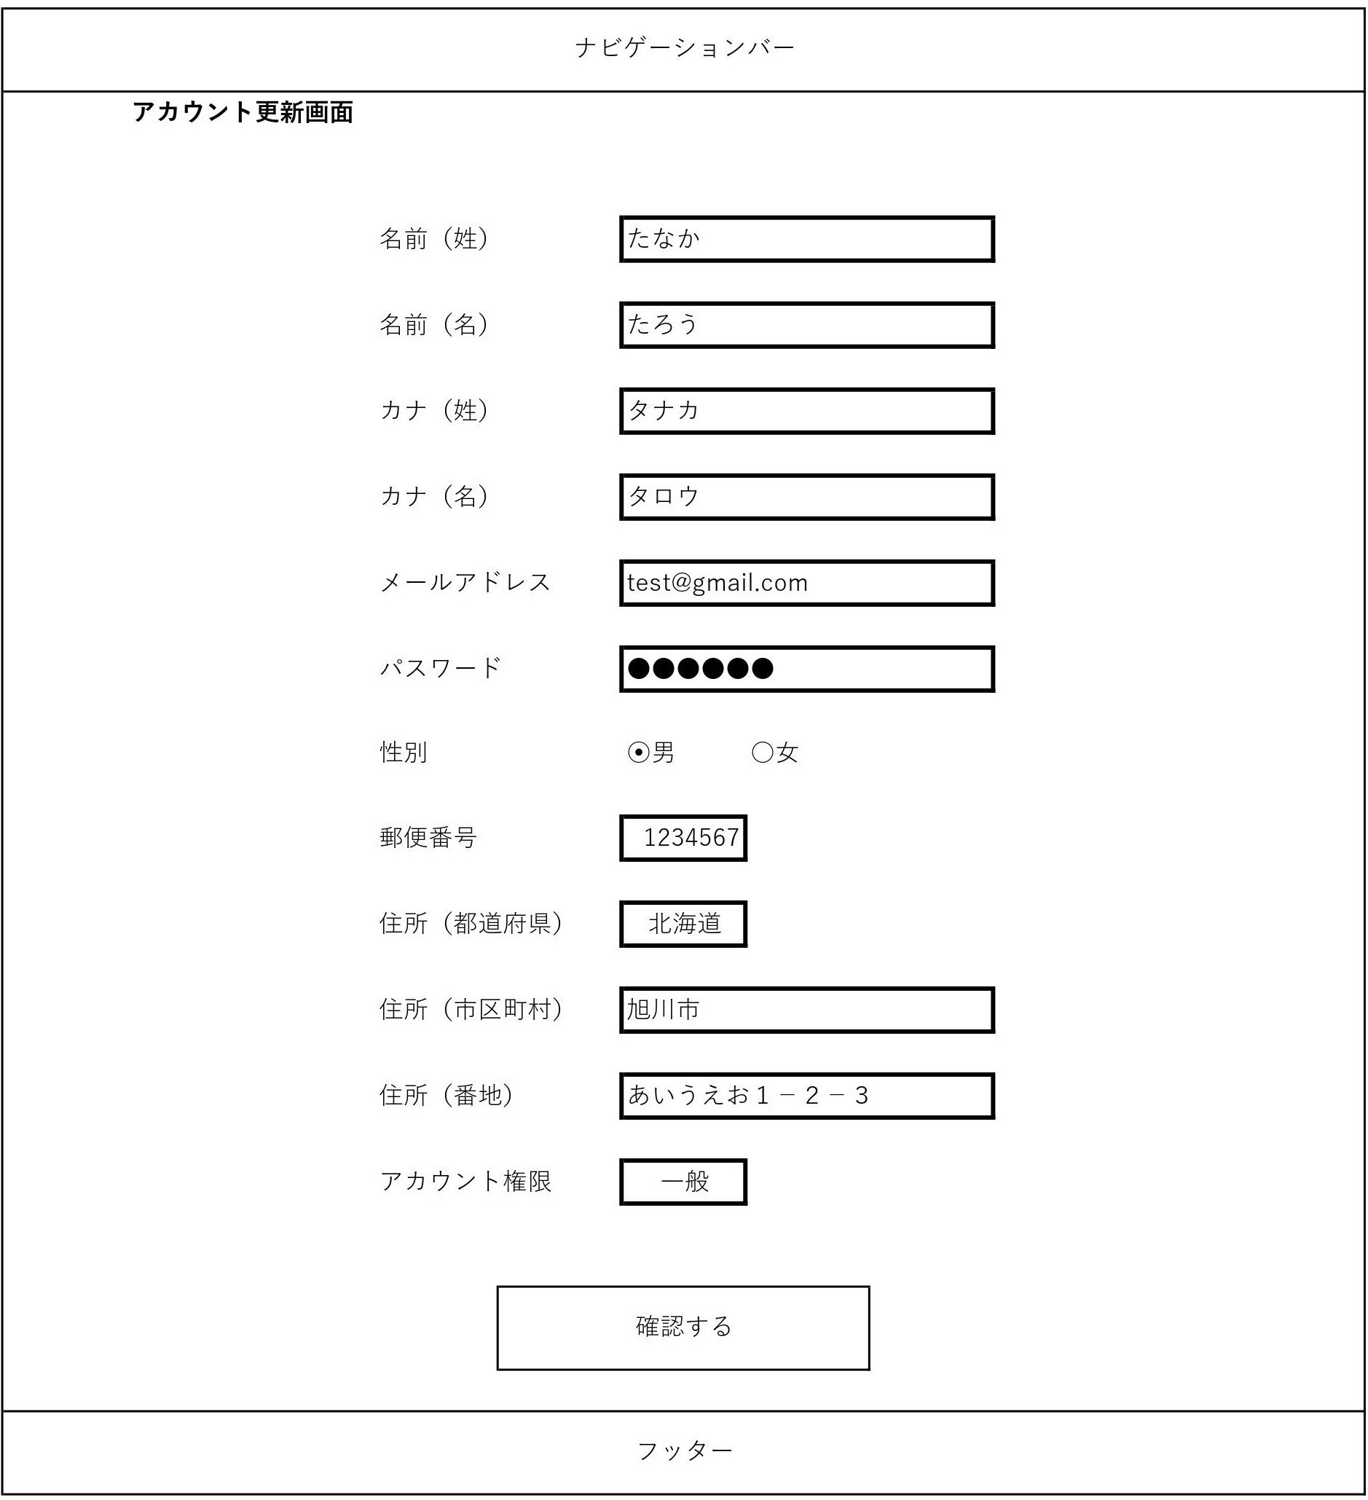
システム名 | 画面名 | 作成会社 | 担当者
D.I.Blog | アカウント更新画面 |  | 白石

画面レイアウトアカウント更新確認画面
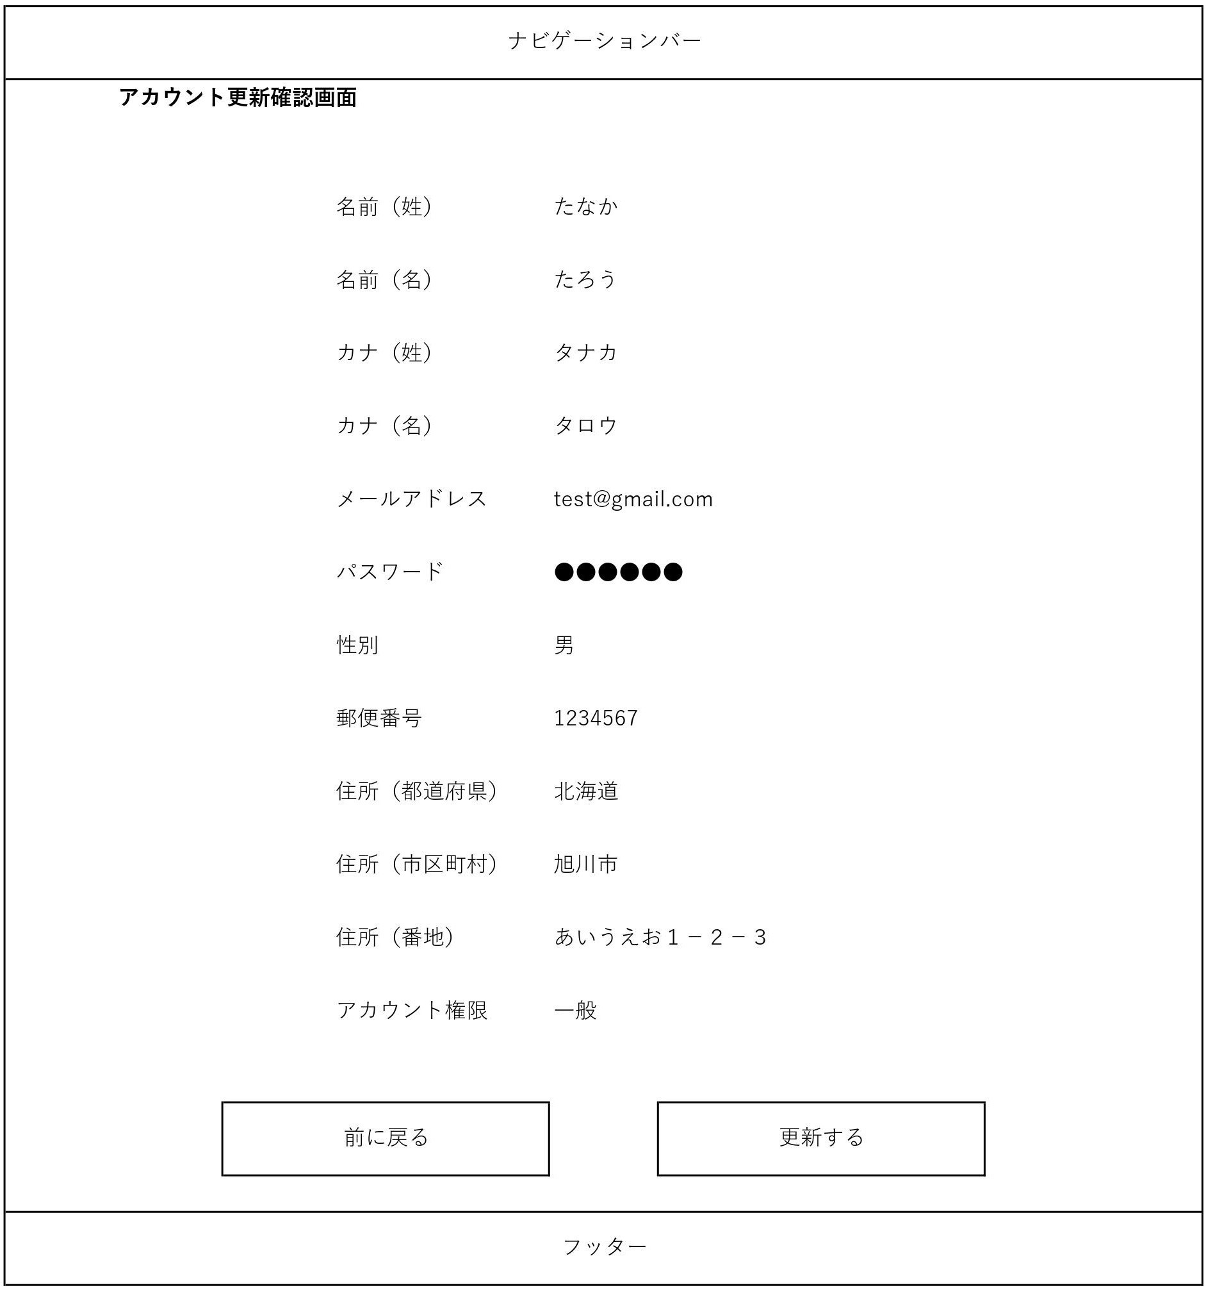
システム名 | 画面名 | 作成会社 | 担当者
D.I.Blog | アカウント更新確認画面 |  | 白石

画面レイアウトアカウント更新完了画面

システム名 | 画面名 | 作成会社 | 担当者
D.I.Blog | アカウント更新完了画面 |  | 白石

画面レイアウトアカウント削除画面
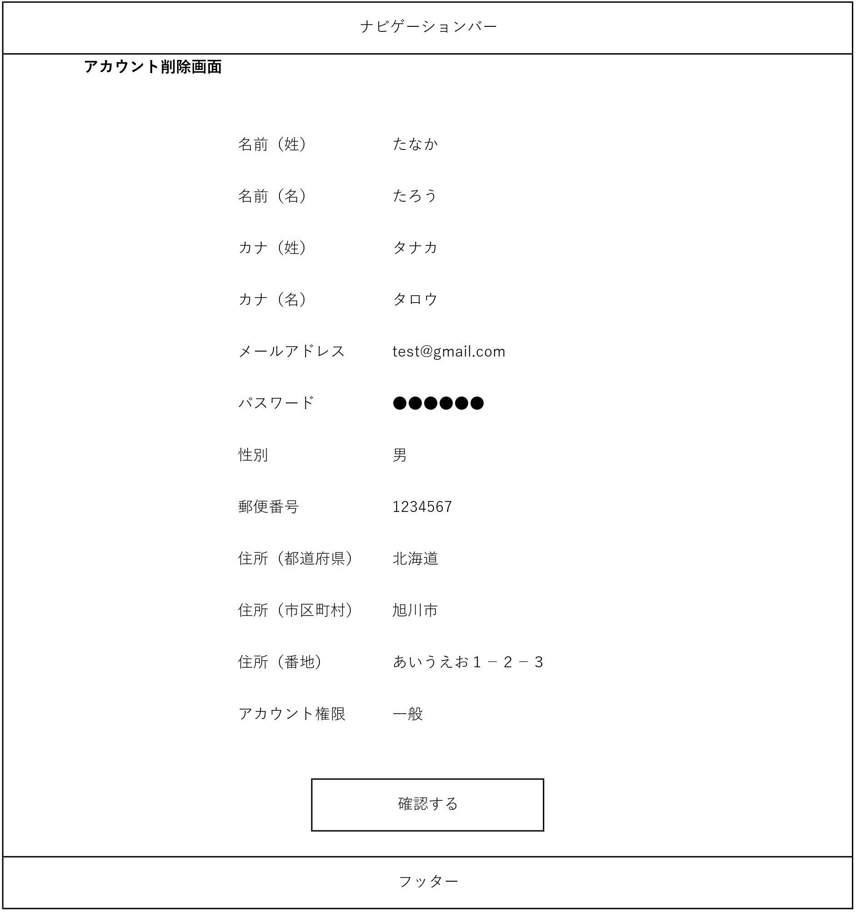
システム名 | 画面名 | 作成会社 | 担当者
D.I.Blog | アカウント削除画面 |  | 白石

画面レイアウトアカウント削除確認画面
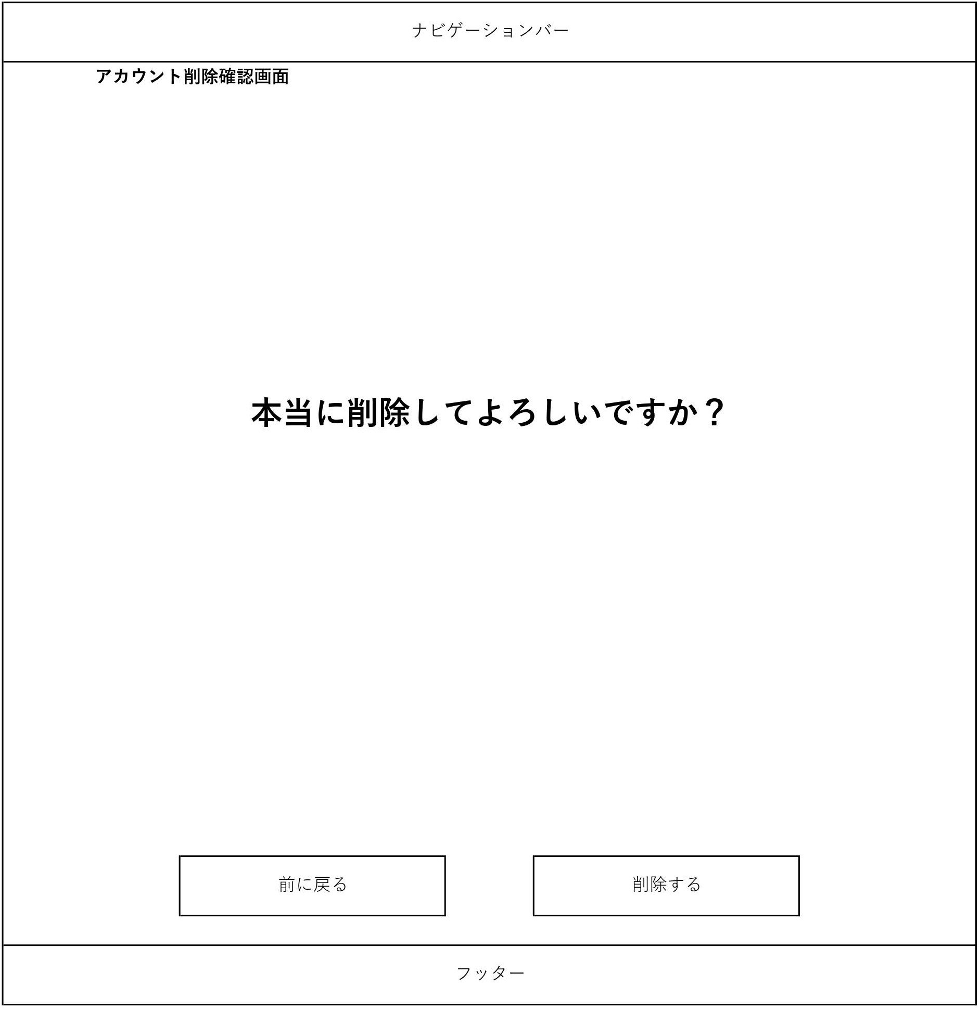
システム名 | 画面名 | 作成会社 | 担当者
D.I.Blog | アカウント削除確認画面 |  | 白石

画面レイアウトアカウント削除完了画面

システム名 | 画面名 | 作成会社 | 担当者
D.I.Blog | アカウント削除完了画面 |  | 白石

画面レイアウトログイン画面
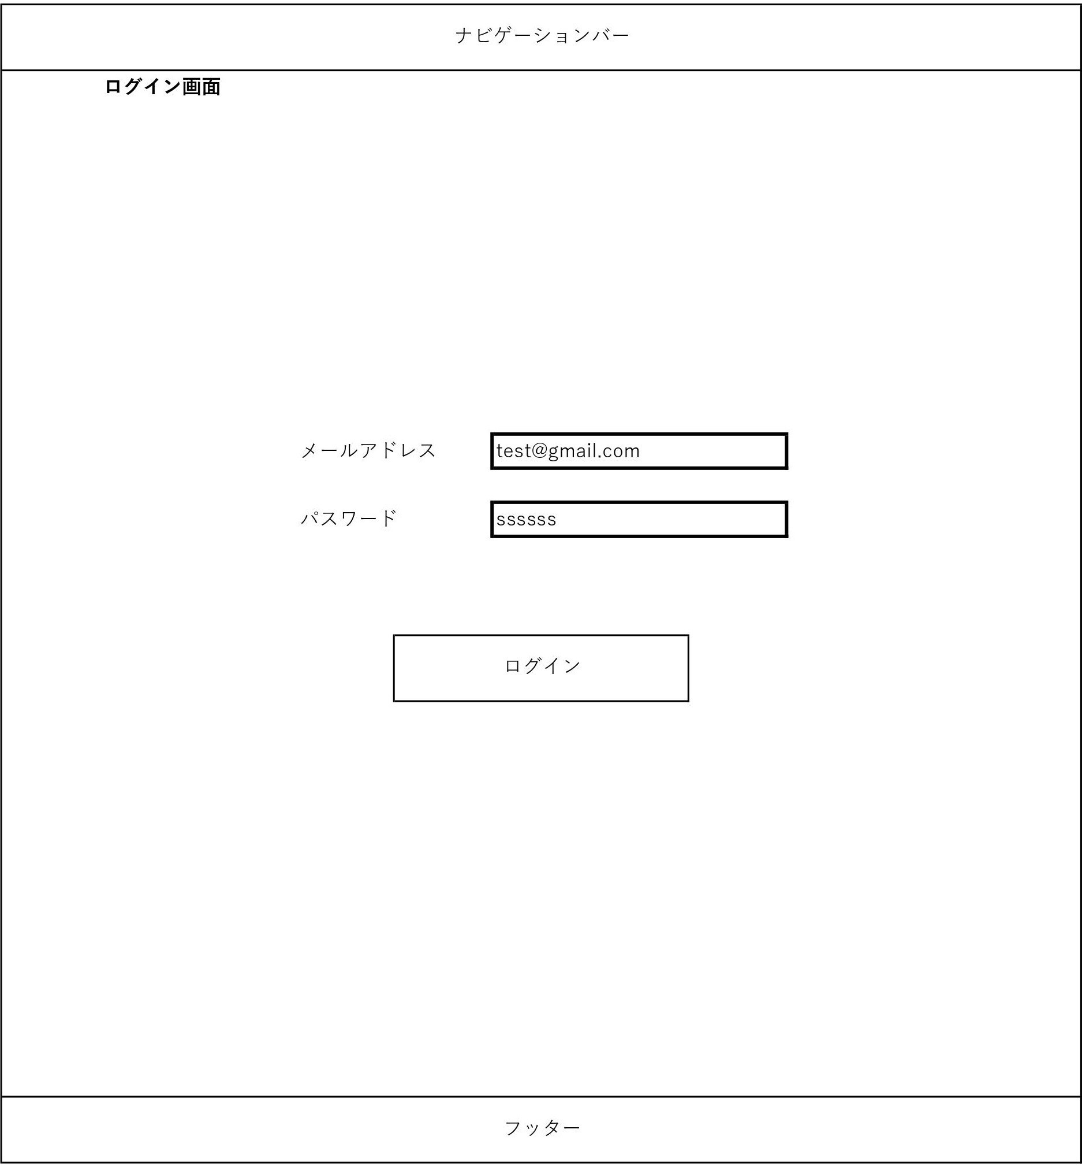
システム名 | 画面名 | 作成会社 | 担当者
D.I.Blog | ログイン画面 |  | 白石

画面レイアウトアカウント一覧（検索前）
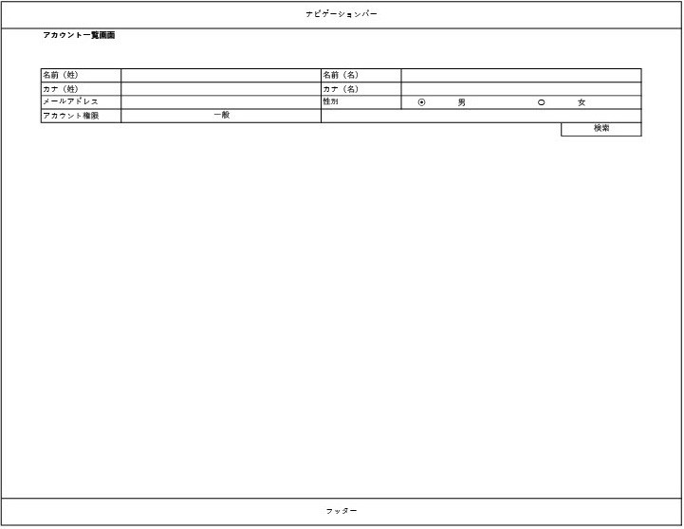
システム名 | 画面名 | 作成会社 | 担当者
D.I.Blog | アカウント一覧画面 |  | 白石

画面レイアウトアカウント一覧（検索後）
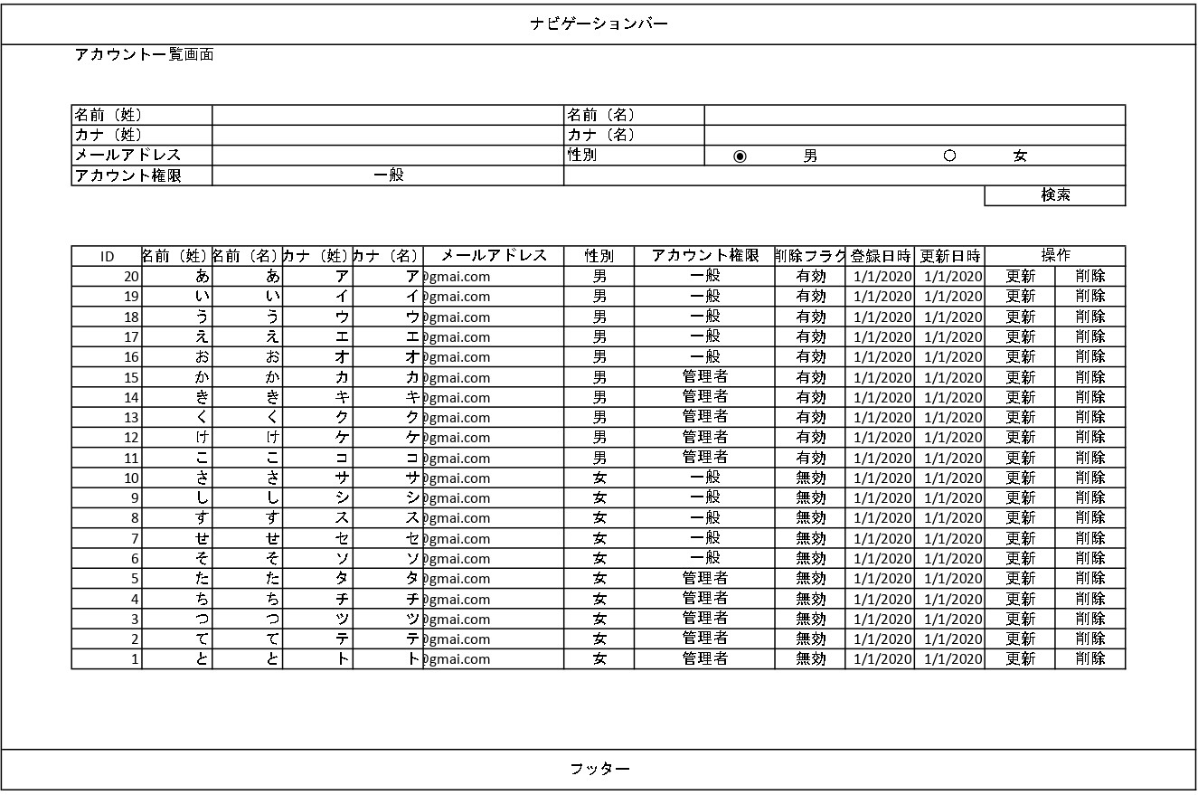
システム名 | 画面名 | 作成会社 | 担当者
D.I.Blog | アカウント一覧画面 |  | 白石

項目説明アカウント登録
項目説明書
システム名 |  |  | 画面名 |  |  |  |  |  |  |  | 作成会社 | 担当者
D.I.Blog |  |  | アカウント登録画面 |  |  |  |  |  |  |  |  | 白石 |  | ページごとに作成
 | 項目名 | I/O | 桁数 | IME | 必須 | 参照 | データ元（テーブル） | データ元項目名（列） | 値チェック/初期値 | 備考 |  |  |  | 今回は登録の最初と更新の最初のページのみアカウント一覧の計３p分
名前（姓） |  | I/O | 10 | On | ○ |  |  |  | ひらがな、漢字・存在
名前（名） |  | I/O | 10 | On | ○ |  |  |  | ひらがな、漢字・存在
カナ（姓） |  | I/O | 10 | On | ○ |  |  |  | カタカナ・存在
カナ（名） |  | I/O | 10 | On | ○ |  |  |  | カタカナ・存在 |  |  |  | 入力するもの？
メールアドレス |  | I/O | 100 | Off | ○ |  |  |  | 半角英数字、-@・存在
パスワード |  | I/O | 10 | Off | ○ |  |  |  | 半角英数字・存在
性別 |  | I |  |  | ○ |  | 性別マスタ | gender | /男
郵便番号 |  | I/O | 7 | Off | ○ |  |  |  | 半角数字・存在
住所（都道府県） |  | I |  |  | ○ | P | 都道府県マスタ | prefecture | /空欄
住所（市区町村） |  | I/O | 10 |  | ○ |  |  |  | ひらがな、カタカナ、漢字、数字、スペース、-・存在
住所（番地） |  | I/O | 100 |  | ○ |  |  |  | ひらがな、カタカナ、漢字、数字、スペース、-・存在
アカウント権限 |  | I |  |  | ○ |  | アカウント権限マスタ | authority | /一般
削除フラグ |  | I/O |  |  | ○ |  |  |  |  | 「0」で登録
登録日時 |  | I/O |  |  | ○ |  |  |  |  | アカウント登録完了画面にアクセスした日時で登録
更新日時 |  | I/O |  |  | ○ |  |  |  |  | アカウント登録完了画面にアクセスした日時で登録
確認するボタン |  | I

I/O ：Ｉ（入力）、O（出力）、I/O（入出力）
必須：○（必須）、△（条件により）、ブランク（任意）
桁数：最大桁数（Max Length）
IME ：On（全角日本語）、Off（半角英数字）
参照：W（ウィンドウ検索）、P（プルダウン）

項目説明アカウント更新
項目説明書
システム名 |  |  | 画面名 |  |  |  |  |  |  |  | 作成会社 | 担当者
D.I.Blog |  |  | アカウント更新画面 |  |  |  |  |  |  |  |  | 白石 |  | ページごとに作成
 | 項目名 | I/O | 桁数 | IME | 必須 | 参照 | データ元（テーブル） | データ元項目名（列） | 値チェック/初期値 | 備考 |  |  |  | 今回は登録の最初と更新の最初のページのみアカウント一覧の計３p分
名前（姓） |  | I,I/O | 10 | On | ○ |  | kadai1テーブル | family_name | ひらがな、漢字・存在/登録された名前（姓）
名前（名） |  | I,I/O | 10 | On | ○ |  | kadai1テーブル | last_name | ひらがな・漢字/登録された名前（名）
カナ（姓） |  | I,I/O | 10 | On | ○ |  | kadai1テーブル | family_name_kana | カタカナ/登録されたカナ（姓）
カナ（名） |  | I,I/O | 10 | On | ○ |  | kadai1テーブル | last_name_kana | カタカナ/登録されたカナ（名） |  |  |  | 入力するもの？
メールアドレス |  | I,I/O | 100 | Off | ○ |  | kadai1テーブル | mail | 半角英数字・-@/登録されたメールアドレス
パスワード |  | I,I/O | 10 | Off | ○ |  | kadai1テーブル | password | 半角英数字/登録されたパスワード
性別 |  | I |  |  | ○ |  | 性別マスタ | gender | /登録された性別
郵便番号 |  | I,I/O | 7 | Off | ○ |  | kadai1テーブル | postal_code | 半角数字/登録された郵便番号
住所（都道府県） |  | I |  |  | ○ | P | 都道府県マスタ | prefecture | /登録された住所（都道府県）
住所（市区町村） |  | I,I/O | 10 |  | ○ |  | kadai1テーブル | address_1 | ひらがな・カタカナ・漢字・数字・スペース・-/登録された住所（市区町村）
住所（番地） |  | I,I/O | 100 |  | ○ |  | kadai1テーブル | address_2 | ひらがな・カタカナ・漢字・数字・スペース・-/登録された住所（番地）
アカウント権限 |  | I |  |  | ○ |  | アカウント権限マスタ | authority | /登録されたアカウント権限
更新日時 |  | I,I/O |  |  | ○ |  | kadai1テーブル | update_time | /登録された更新日時 | アカウント更新完了画面にアクセスした日時で登録
確認するボタン |  | I

I/O ：Ｉ（入力）、O（出力）、I/O（入出力）
必須：○（必須）、△（条件により）、ブランク（任意）
桁数：最大桁数（Max Length）
IME ：On（全角日本語）、Off（半角英数字）
参照：W（ウィンドウ検索）、P（プルダウン）

項目説明アカウント一覧
項目説明書
システム名 |  |  | 画面名 |  |  |  |  |  |  |  | 作成会社 | 担当者
D.I.Blog |  |  | アカウント一覧画面 |  |  |  |  |  |  |  |  | 白石 |  | ページごとに作成
 | 項目名 | I/O | 桁数 | IME | 必須 | 参照 | データ元（テーブル） | データ元項目名（列） | 値チェック/初期値 | 備考 |  |  |  | 今回は登録の最初と更新の最初のページのみアカウント一覧の計３p分
名前（姓） |  | I | 10 |  |  |  | kadai1テーブル | family_name
名前（名） |  | I | 10 |  |  |  | kadai1テーブル | last_name
カナ（姓） |  | I | 10 |  |  |  | kadai1テーブル | family_name_kana
カナ（名） |  | I | 10 |  |  |  | kadai1テーブル | last_name_kana |  |  |  |  | 入力するもの？
メールアドレス |  | I | 100 |  |  |  | kadai1テーブル | mail
性別 |  | I |  |  |  |  | 性別マスタ | gender | /選択なし
アカウント権限 |  | I |  |  |  | P | アカウント権限マスタ | authority | /空欄
検索ボタン |  | I

I/O ：Ｉ（入力）、O（出力）、I/O（入出力）
必須：○（必須）、△（条件により）、ブランク（任意）
桁数：最大桁数（Max Length）
IME ：On（全角日本語）、Off（半角英数字）
参照：W（ウィンドウ検索）、P（プルダウン）

更新仕様書
更新・処理仕様書
システム名 |  | 画面名 |  |  |  |  |  |  |  | 作成会社 | 担当者
生徒管理システム |  | プロスペクト一覧 |  |  |  |  |  |  |  | SI | 岩岬 | 今回はシステムで１枚
インターフェース |  |  |  |  | 更新元データ | 更新対象データ |  |  | 備考 |  |  | 機能ごとでもOK
パラメータ | I/O | 必須 | 桁数 | データ型 |  | テーブル | 項目（列） | 更新
 |  |  |  |  | （自動採番ロジック） | プロスペクト基本 | 引合番号
引合日 | I | ○ | 10 | DateTime | 引合日 |  | 引合日 | ○
引合先コード | I | ○ | 8 | String | 引合先コード |  | 引合先コード | ○
担当者コード | I | ○ | 8 | String | 担当者コード |  | 担当者コード | ○
部門コード | I | ○ | 8 | String | 部門コード |  | 部門コード | ○
受注確度コード | I | ○ | 2 | String | 受注確度コード |  | 受注確度コード | ○
受注見込金額 | I | ○ | 10 | Decimal | 受注見込金額 |  | 受注見込金額 | ○
受注予定月 | I |  | 7 | String | 受注予定月 |  | 受注予定月 | ○
売上予定月 | I |  | 7 | String | 売上予定月 |  | 売上予定月 | ○
クローズフラグ | I | ○ | 1 | String | クローズフラグ |  | クローズフラグ | ○

I/O ：Ｉ（入力）、O（出力）、I/O（入出力）
必須（Insert時）：○（必須）、ブランク（任意）
桁数：最大桁数
更新：○（Insert＆Update）、ブランク（Insertのみ）

